id分配
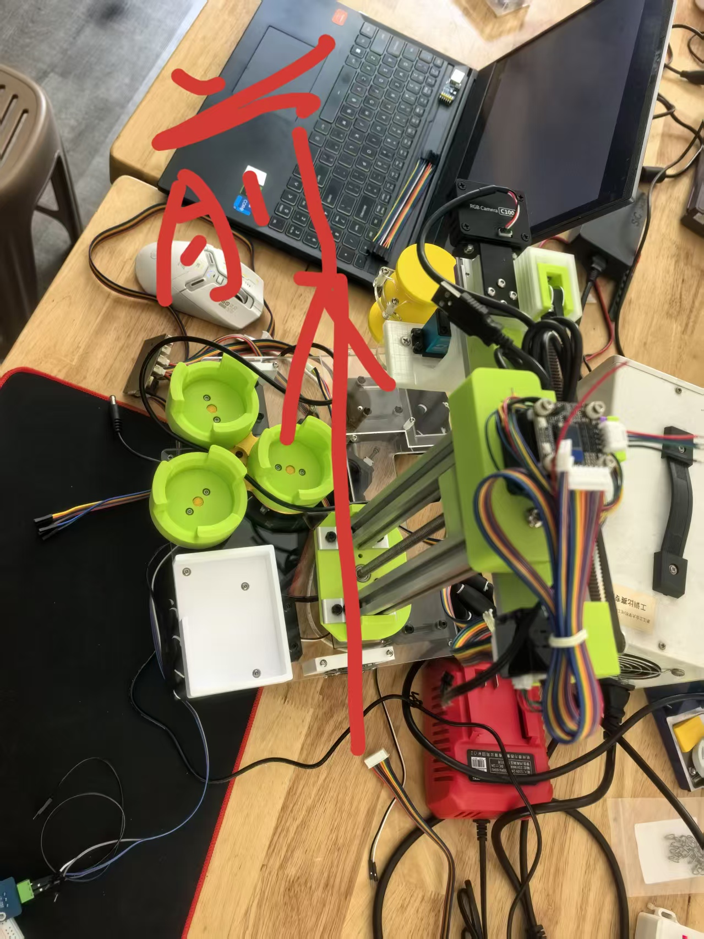

id | 步进电机 | id | 舵机
1 | 左前 | 1 | 物料盘
2 | 左后 | 2 | 机械臂旋转
3 | 右前 | 3 | 夹爪
4 | 右后

5 | 控制上下
6 | 前后

